Preciso de um sistema de "DAM"
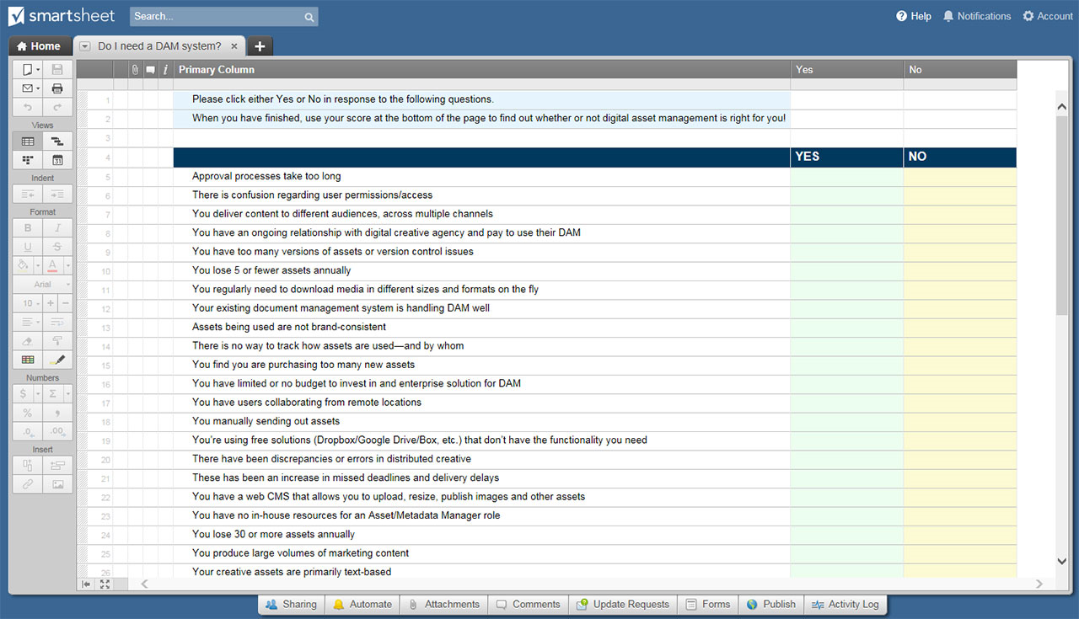
PRECISO DE UM SISTEMA DE "DAM"? PLANILHA

PRECISO DE UM SISTEMA DE "DAM"? PLANILHA
Nº | PERGUNTA DE AVALIAÇÃO | NÃO | SIM | VALOR PONT. SIM
1 | Processos de aprovação levam muito tempo | X |  | 3
2 | Há confusão em relação às permissões/acesso do usuário |  | X | 5
3 | Você entrega conteúdo para diferentes públicos, em vários canais |  |  | 5
4 | Você tem um relacionamento contínuo com uma agência criativa digital e paga para usar o DAM |  |  | 1
5 | Você tem muitas versões de ativos ou problemas de controle de versão |  |  | 5
6 | Você perde cinco ou menos ativos anualmente |  |  | 3
7 | Você precisa baixar mídias regularmente em diferentes tamanhos e formatos em tempo real |  |  | 5
8 | Seu sistema de gerenciamento de documentos existente está lidando bem com o DAM |  |  | 1
9 | Os ativos que estão sendo usados não são consistentes com a marca |  |  | 5
10 | Não há rastreio de como os ativos são usados e por quem |  |  | 5
11 | Você descobre que está comprando muitos ativos novos |  |  | 5
12 | Você tem orçamento limitado ou nenhum orçamento para investir em uma solução empresarial para DAM |  |  | 1
13 | Você tem usuários que colaboram a partir de locais remotos |  |  | 3
14 | Você envia ativos manualmente |  |  | 3
15 | Você usa soluções gratuitas (Dropbox/Google Drive/Box etc.) que não têm a funcionalidade necessária |  |  | 3
16 | Houve discrepâncias ou erros em criativos distribuídos |  |  | 5
17 | Houve um aumento de prazos perdidos e atrasos na entrega |  |  | 3
18 | Você tem um CMS web que permite carregar, redimensionar, publicar imagens e outros ativos |  |  | 1
19 | Você não tem recursos internos para uma função de gerente de ativos/metadados |  |  | 1
20 | Você perde 30 ou mais ativos anualmente |  |  | 5
21 | Você produz grandes volumes de conteúdo de marketing |  |  | 5
22 | Seus ativos criativos são baseados principalmente em texto |  |  | 1
TOTAL DE PONTOS - Respostas "NÃO" acumulam zero pontos

RESULTADOS DA AVALIAÇÃO COM BASE NO TOTAL DE PONTOS

1 a 5 pontos: você parece ter soluções manuais que atualmente atendem à maioria das (ou a todas as) suas necessidades. Você ainda não está pronto para o DAM.

6 a 24 pontos: talvez você esteja pronto para uma solução de DAM, ou talvez não. O fator decisivo provavelmente será o custo: você está perdendo uma quantidade de dinheiro significativa a cada ano devido a ineficiências de gerenciamento de ativos? Sua organização pode pagar uma solução de DAM empresarial e o pessoal para administrá-la? Se sua resposta a qualquer uma dessas perguntas for "NÃO", você provavelmente não precisa de um sistema de DAM neste momento.

25 pontos ou mais: sua organização tem requisitos robustos em torno da produção e entrega de ativos digitais. Você precisa de um sistema de DAM!

CLIQUE AQUI PARA CRIAR EU PRECISO DE UM SISTEMA DE "DAM"? MODELOS DE PLANILHA NO SMARTSHEET

AVISO DE ISENÇÃO DE RESPONSABIL
Qualquer artigo, modelo ou informação fornecidos pela Smartsheet no site são apenas para referência. Embora nos esforcemos para manter as informações atualizadas e corretas, não fornecemos garantia de qualquer natureza, seja explícita ou implícita, a respeito da integridade, precisão, confiabilidade, adequação ou disponibilidade do site ou das informações, artigos, modelos ou gráficos contidos no site. Portanto, toda confiança que você depositar nessas informações será estritamente por sua própria conta e risco.

